Sheet1
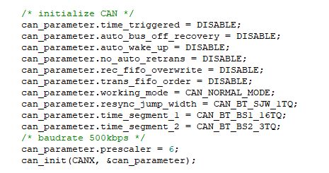
主频 | 120,000,000 |  | 填写黑框
APB1（2分频） | 60,000,000
CAN 预分频 | 6
CAN时钟 | 10,000,000
tq | 0.0000001
BS1 | 16 |  | 调整比例至采样点大于75%
BS2 | 3

Tsync_seg | 0.0000001 | s | 100 | ns
Tbs1 | 0.0000016 | s | 1600 | ns
Tbs2 | 0.0000003 | s | 300 | ns
Tbit | 0.000002 | s | 2000 | ns
baudrate | 500 | kbps
Sample Point | 85.00% | （from 75 to 90）

